Квитанция Лагеря
 | УФК по Свердловской области ( орган местного самоуправления "Управление образования Каменск-Уральского городского округа") л/с 04623003450
ИЗВЕЩЕНИЕ | ИНН 6612002090 | Р/счет 03100643000000016200 | КБК 90611302994040007130
 | ОКЦ № 1 УГУ Банка России//УФК по Свердловской области БИК 016577551 |  | ОКТМО 65740000
 | Плательщик: |  | КПП 661201001
 | Адрес:
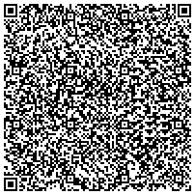
 | За кого:
 | Счет от:
 | Примечание: при оплате через Сбербанк в поле "Номер школы" указать наименование лагеря (для загородных лагерей), номер школы (для школьных лагерей), при оплате через другие банки в поле "Назначение платежа" указать ФИО ребенка

